상품제안서
송월타올 킹 엠블럼 190g 30수 4매세트 | 상품코드: S43755

 |  |  |  |  |  |  | 02-713-8555 | www.synergygift.co.kr
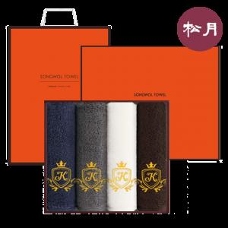

【상세/제작정보】 | <p><span style="font-size: 18.6667px;">※ 자수인쇄는 글자수, 난이도에 따라 비용 달라질 수 있습니다.</span>​​</p>

【인쇄/포장옵션】 | 실크, 스티커 / 포장지포장

【공급단가】 | 수량 | 30~ | 50~ | 100~ | 300~ | 500~
*VAT별도 | 단가 | 29,010원 | 27,450원 | 26,110원 | 25,440원 | 24,990원

【상품 URL】 | https://www.synergygift.co.kr:443/src/goods_detail.php?gdno=43755

